Table of Contents
#VALUE! |  |  |  | 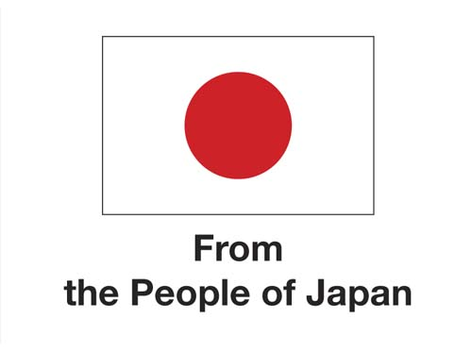

Mục lục Đánh giá Tác động Đạo đức

Tên trang tính |  | Nội dung | Dòng số

Giới thiệu
 |  | EIA là gì? | 6
 |  | EIA dành cho ai? | 12
 |  | Khi nào nên tiến hành EIA? | 17
 |  | Tại sao nên tiến hành EIA? | 22
 |  | Cấu trúc của EIA | 27
 |  | Cách tiến hành EIA | 32

Bảng câu hỏi
 | 1 | Thông tin sơ bộ | 5
 | 2 | Mô tả hệ thống AI | 21
 | 3 | Cơ chế quản trị AI | 67
 | 4 | Sàng lọc Tính tương xứng và Không gây hại | 77
 | 5 | Cơ chế quản trị AI | 102
 | 6 | An toàn và An ninh | 111
 | 7 | Công bằng, Không phân biệt đối xử, Đa dạng | 137
 | 8 | Phát triển bền vững | 149
 | 9 | Quyền riêng tư và Bảo vệ dữ liệu | 175
 | 10 | Giám sát và Quyết định của Con người | 223
 | 11 | Trách nhiệm giải trình và Trách nhiệm | 249
 | 12 | Minh bạch, Khả năng giải thích, và Nhận thức | 269

Sơ đồ hóa Tác động
Bảng thuật ngữ

